MAPA TASAS MUNIS CAE 23
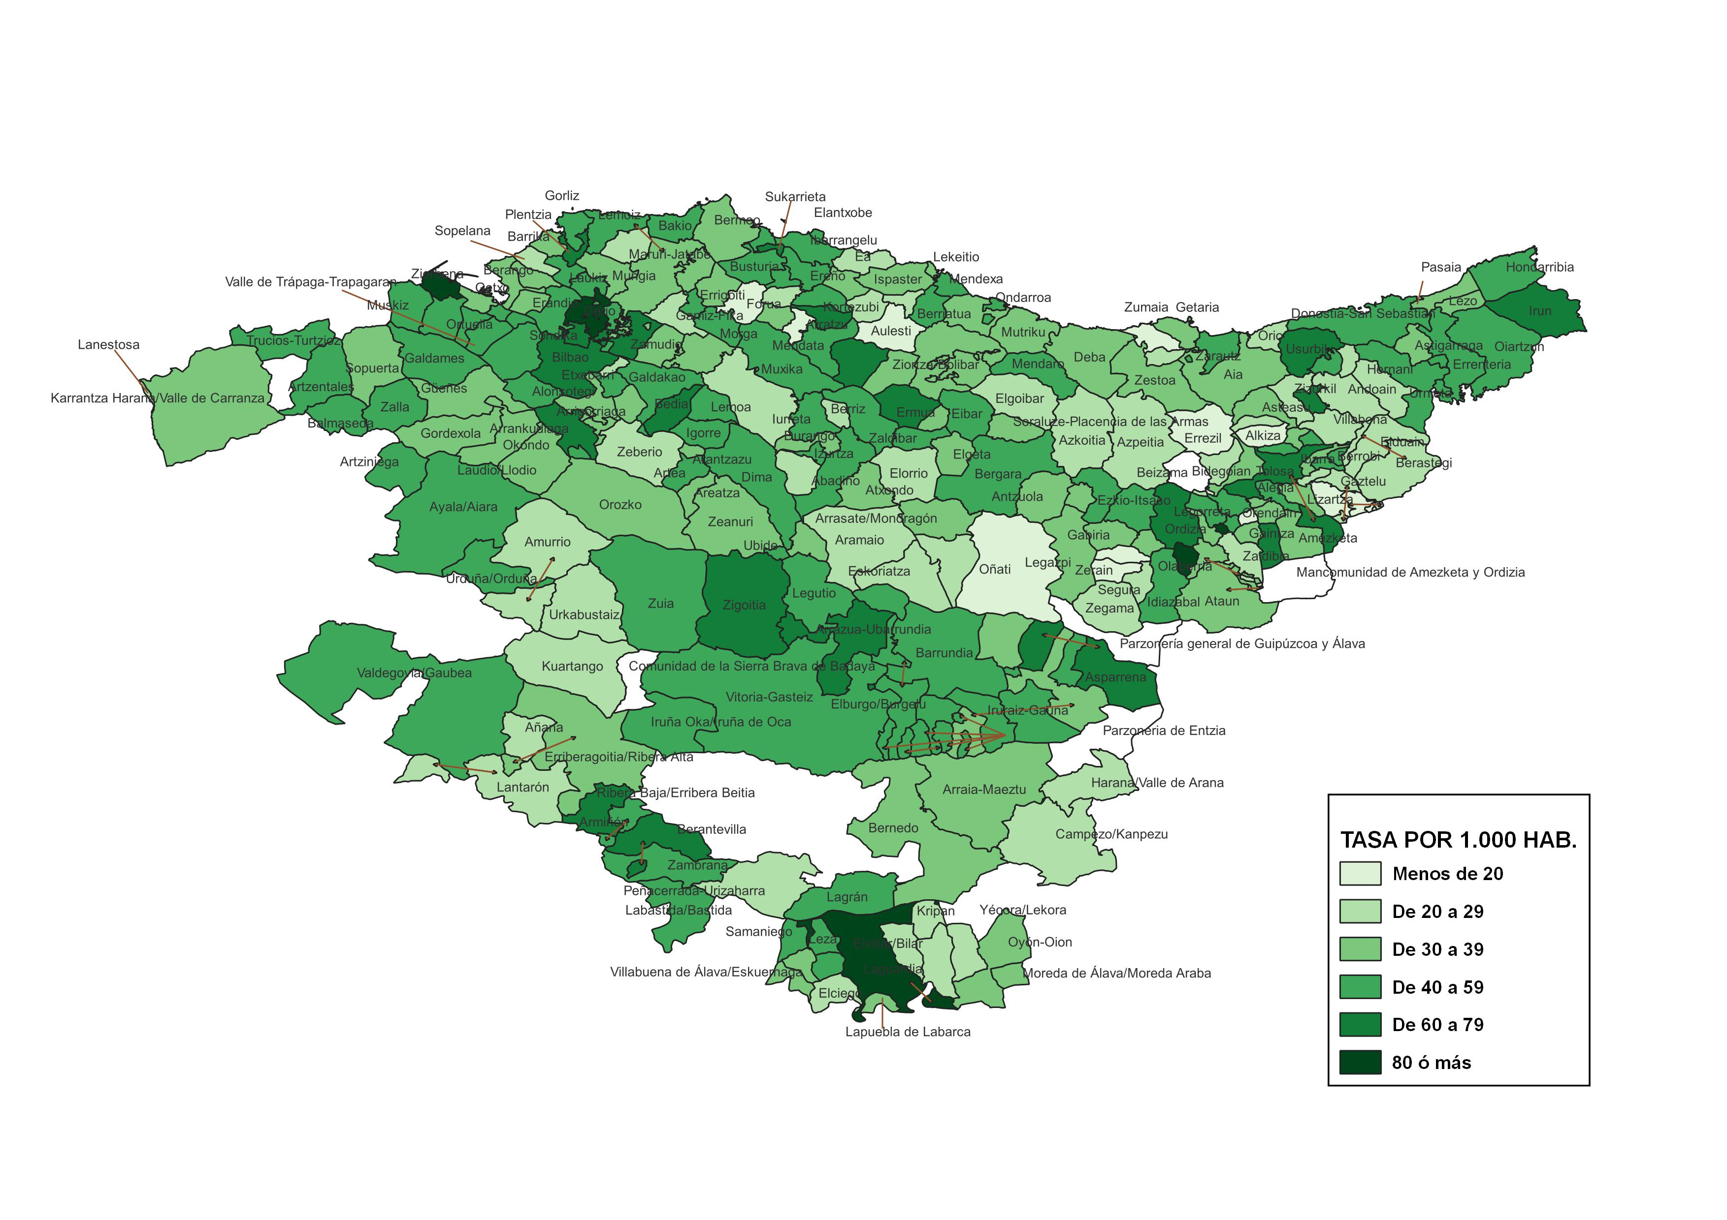
TASA DE INFRACCIONES PENALES CONOCIDAS POR LA ERTZAINTZA POR MUNICIPIO. AÑO 2023

MAPA TASAS MUNIS CAE 24
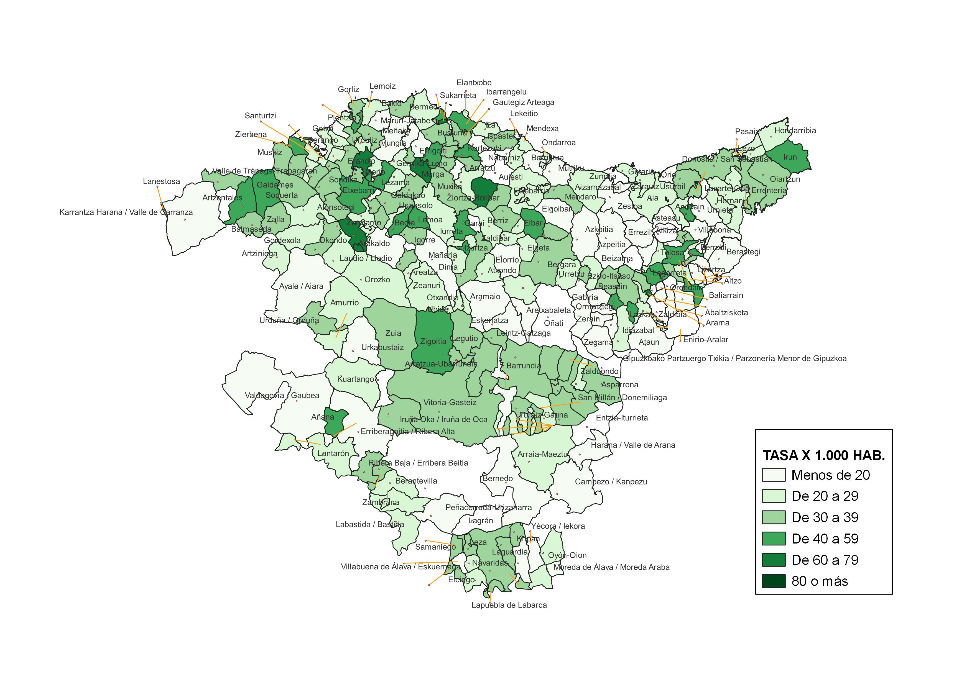
TASA DE INFRACCIONES PENALES CONOCIDAS POR LA ERTZAINTZA POR MUNICIPIO. AÑO 2024

